案例
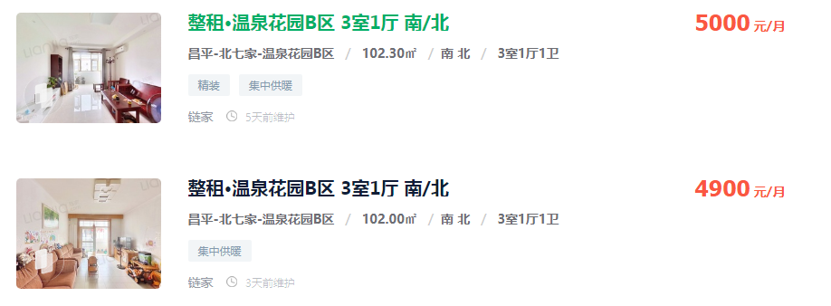
5000
4900
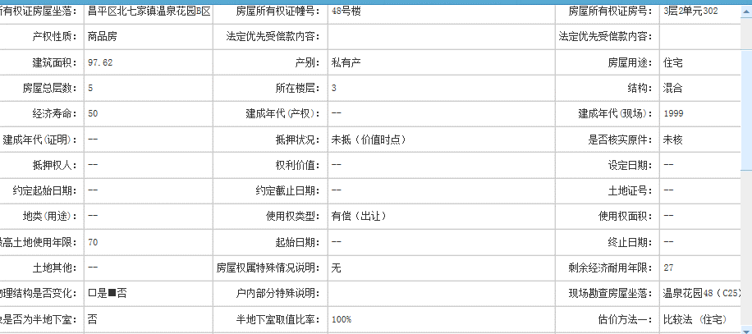
4800
4800

4875

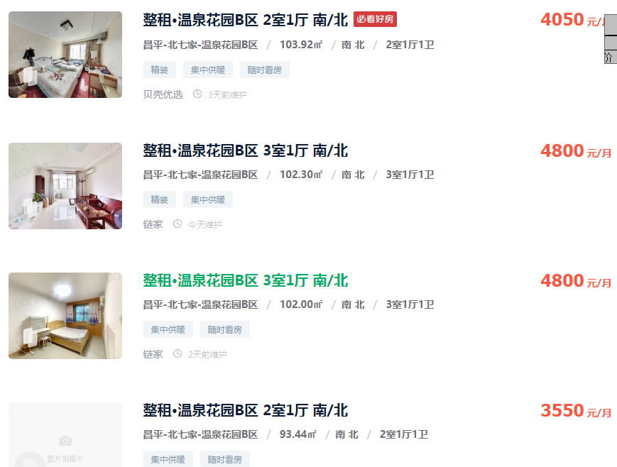

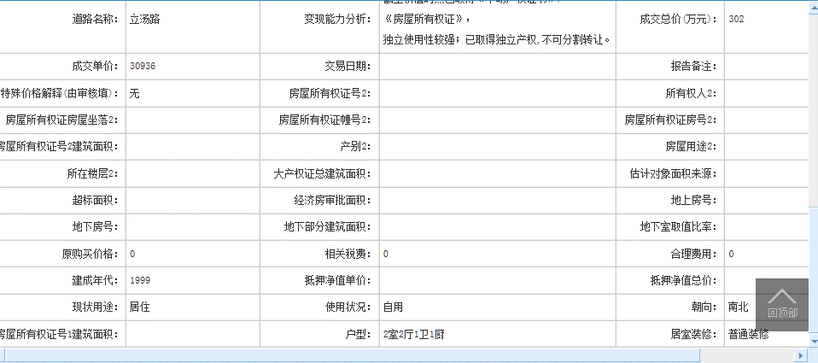

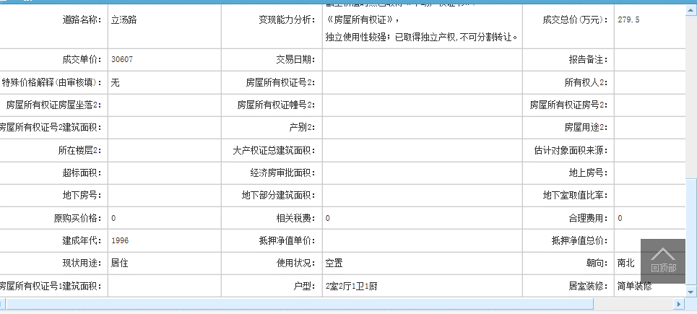

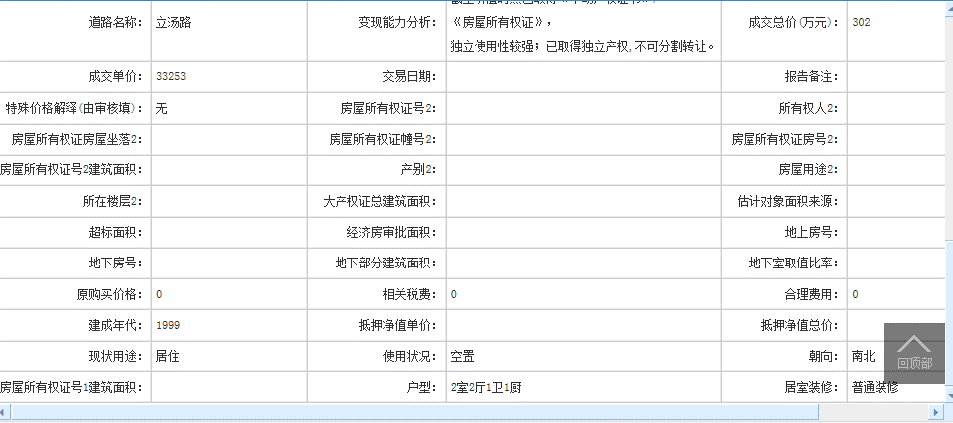

案例库
房屋坐落 | 产权性质 | 建筑面积 | 总层数 | 所在楼层 | 产权年代 | 现场年代 | 成交单价 | 估价时点
北七家镇温泉花园B区58号楼6层3单元602 | 商品房 | 148.93 | 6 | 6 | -- | 1999 | 22830 | 2022-08-02
北七家镇温泉花园B区30号楼4层4单元443 | 商品房 | 72.05 | 6 | 4 | 1995 | -- | 33171 | 2022-07-30
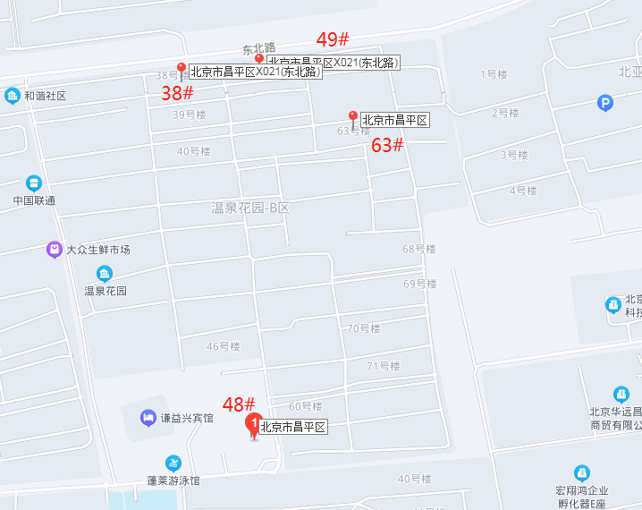
北七家镇温泉花园B区29号楼3层5单元301 | 商品房 | 72.21 | 6 | 3 | -- | 1997 | 33790 | 2022-07-22
北七家镇温泉花园B区48号楼3层2单元302 | 商品房 | 97.62 | 5 | 3 | -- | 1999 | 30936 | 2022-07-12
北七家镇温泉花园B区63号楼5层2单元502 | 商品房 | 91.32 | 6 | 5 | -- | 1996 | 30607 | 2022-06-10
北七家镇温泉花园B区49号楼3层2单元231 | 商品房 | 90.82 | 6 | 3 | -- | 1999 | 33253 | 2022-05-21
北七家镇温泉花园B区2号楼5层5单元551 | 房改房（成本价） | 72.4 | 6 | 5 | -- | 1995 | 45580 | 2022-04-29
北七家镇温泉花园B区55号楼5层2单元501 | 商品房 | 150.07 | 5 | 5 | -- | 1998 | 19991 | 2022-04-28
北七家镇温泉花园B区40号楼4层5单元541 | 商品房 | 81.31 | 6 | 4 | -- | 1996 | 34436 | 2022-04-22
北七家镇温泉花园B区34号楼6层2单元602 | 商品房 | 85.71 | 6 | 6 | 1999 | -- | 30568 | 2022-04-14
北七家镇温泉花园B区29号楼6层3单元601 | 商品房 | 72.21 | 6 | 6 | -- | 1997 | 31436 | 2022-04-14
北七家镇温泉花园B区75号楼2层3单元322 | 商品房 | 56.45 | 6 | 2 | 2002 | -- | 41630 | 2022-04-13
北七家镇温泉花园B区63号楼5层3单元502 | 商品房 | 87.21 | 6 | 5 | -- | 1996 | 31533 | 2022-03-25
北七家镇温泉花园B区44号楼4单元401 | 商品房 | 80.12 | 6 | 4 | -- | 1997 | 32451 | 2022-03-08
北七家镇温泉花园B区74号楼2单元222 | 商品房 | 90.14 | 5 | 2 | 1999 | -- | 32172 | 2022-03-18
北七家镇温泉花园B区70号楼1单元152 | 商品房 | 86.62 | 6 | 5 | -- | 1997 | 30016 | 2022-02-18
北七家镇温泉花园B区76号楼6层4单元461 | 商品房 | 60.76 | 6 | 6 | 2002 | -- | 38183 | 2022-01-18
北七家镇温泉花园B区43号楼2单元3 | 商品房 | 81.96 | 6 | 3 | -- | 1998 | 29649 | 2022-01-04
北七家镇温泉花园B区30号楼6层2单元261 | 商品房 | 72.4 | 6 | 6 | 1995 | -- | 31630 | 2021-12-29
北七家镇温泉花园B区51号楼2单元101 | 商品房 | 93.44 | 6（0） | 1 | -- | 1996 | 33176 | 2021-12-21
北七家镇温泉花园B区76号楼5单元542 | 商品房 | 60.76 | 6 | 4 | 2002 | -- | 38841 | 2021-12-07
北七家镇温泉花园B区75号楼3层5单元531 | 商品房 | 56.45 | 6 | 3 | 2002 | -- | 39681 | 2021-10-19
北七家镇温泉花园B区69号楼1层6单元2 | 商品房 | 86.62 | 6 | 1 | -- | 1997 | 31921 | 2021-09-14
北七家镇温泉花园B区40号楼5单元302 | 商品房 | 101.95 | 6 | 3 | -- | 1996 | 32761 | 2021-08-24
北七家镇温泉花园B区70号楼6层2单元1 | 商品房 | 119.73 | 6 | 6 | 1997 | -- | 25867 | 2021-08-12
北七家镇温泉花园B区70号楼3层5单元531号 | 商品房 | 86.62 | 6 | 3 | -- | 1997 | 32325 | 2021-07-22
北七家镇温泉花园B区6号楼1层1单元112号 | 商品房 | 81.31 | 6 | 1 | 1996 | -- | 32960 | 2021-07-22
北七家镇温泉花园B区68号楼6层6单元661号 | 商品房 | 104.67 | 6 | 6 | 1997 | -- | 27634 | 2021-07-06
北七家镇温泉花园B区56号楼5层5单元551号 | 商品房 | 104.16 | 6 | 5 | 1997 | -- | 26882 | 2021-06-29
北七家镇温泉花园B区36号楼4单元601 | 商品房 | 86.18 | 6 | 6 | 1999 | -- | 29705 | 2021-08-11
北七家镇温泉花园B区35号楼5单元511号 | 商品房 | 130.26 | 6 | 1 | 1999 | -- | 29748 | 2021-06-18
北七家镇温泉花园B区71号楼3单元2号 | 商品房 | 55.15 | 6 | 4 | -- | 1997 | 38078 | 2021-06-10
北七家镇温泉花园B区36号楼5层4单元502号 | 商品房 | 86.18 | 6 | 5 | 1999 | -- | 30750 | 2021-05-18
北七家镇温泉花园B区68号楼5层1单元151号 | 商品房 | 104.67 | 6 | 5 | 1997 | -- | 27133 | 2021-05-11
北七家镇温泉花园B区35号楼1层1单元102号 | 商品房 | 130.26 | 6 | 1 | 1999 | -- | 30531 | 2021-05-07
北七家镇温泉花园B区2号楼2层1单元121号 | 房改房（成本价） | 116.61 | 6 | 2 | -- | 1995 | 24012 | 2021-04-02
北七家镇温泉花园B区59号楼5层5单元501号 | 商品房 | 102.3 | 6 | 5 | 1999 | -- | 30108 | 2021-04-27
北七家镇温泉花园B区55号楼5层4单元501号 | 商品房 | 103.65 | 5 | 5 | 1998 | -- | 26821 | 2021-04-15
北七家镇温泉花园B区2号楼2层1单元121号 | 房改房（成本价） | 116.61 | 6 | 2 | -- | 1995 | 24012 | 2021-04-02
北七家镇温泉花园B区35号楼1单元302号 | 商品房 | 129.88 | 6 | 3 | 1999 | -- | 27333 | 2021-03-27
北七家镇温泉花园B区61号楼4层2单元241号 | 商品房 | 90.82 | 6 | 4 | -- | 1997 | 28628 | 2021-03-23
北七家镇温泉花园B区46号楼3层1单元302号 | 商品房 | 80.12 | 6 | 3 | -- | 1997 | 34011 | 2021-03-09
北七家镇温泉花园B区68号楼2单元261号 | 商品房 | 103.95 | 6 | 6 | 1997 | -- | 27109 | 2021-02-04
北七家镇温泉花园B区75号楼1单元132号 | 商品房 | 56.45 | 6 | 3 | 2002 | -- | 37555 | 2021-01-16
北七家镇温泉花园B区38号楼5层1单元152号 | 商品房 | 101.26 | 6 | 5 | -- | 1998 | 27652 | 2021-01-12
北七家镇温泉花园B区55号楼5层1单元502号 | 商品房 | 103.65 | 5 | 5 | 1998 | -- | 25760 | 2020-12-16
北七家镇温泉花园B区61号楼5单元521号 | 商品房 | 101.26 | 6 | 2 | -- | 1998 | 29627 | 2020-12-05
北七家镇温泉花园B区75号楼4单元461号 | 商品房 | 56.45 | 6 | 6 | 2002 | -- | 34721 | 2020-11-10
北七家镇温泉花园B区69号楼1层2单元1号 | 商品房 | 86.62 | 6 | 1 | 1997 | -- | 31286 | 2020-10-21
北七家镇温泉花园B区45号楼6单元601号 | 房改房（成本价） | 80.12 | 6 | 6 | -- | 1997 | 29830 | 2020-09-08
北七家镇温泉花园B区75号楼1单元162号 | 商品房 | 56.45 | 6 | 6 | 2002 | -- | 39858 | 2020-07-16
北七家镇温泉花园B区30号楼2单元231号 | 房改房（成本价） | 72.4 | 6 | 3 | -- | 1995 | 30663 | 2020-05-26
北七家镇温泉花园B区63号楼4层1单元402号 | 商品房 | 81.31 | 6 | 4 | -- | 1996 | 31792 | 2020-05-23
北七家镇温泉花园B区39号楼4单元462号 | 房改房（成本价） | 93.44 | 6 | 6 | -- | 1996 | 25043 | 2020-05-22
北七家镇温泉花园B区43号楼3层5单元2号 | 商品房 | 65.06 | 6 | 3 | -- | 1998 | 33200 | 2020-05-12
北七家镇温泉花园B区甲16号楼1层5单元511号 | 商品房 | 103.95 | 6 | 1 | 1997 | -- | 27417 | 2019-11-30
北七家镇温泉花园B区30号楼5单元552号 | 商品房 | 72.82 | 6 | 5 | -- | 1995 | 31585 | 2019-12-26
北七家镇温泉花园B区30号楼5层2单元251号 | 商品房 | 72.4 | 6 | 5 | 1995 | -- | 30801 | 2019-11-16
北七家镇温泉花园B区34号楼5单元401号 | 商品房 | 129.88 | 6 | 4 | 1999 | -- | 26024 | 2019-10-19
北七家镇温泉花园B区77号楼2单元212号 | 商品房 | 76.85 | 6 | 1 | 2002 | -- | 36435 | 2019-07-19
北七家镇温泉花园B区38号楼6层5单元562号 | 商品房 | 80.99 | 6 | 6 | -- | 1998 | 34078 | 2019-07-23
北七家镇温泉花园B区A1号楼3单元312号 | 商品房 | 97.98 | 6 | 1 | -- | 1996 | 38783 | 2019-06-12
北七家镇温泉花园B区49号楼2单元221号 | 商品房 | 90.82 | 6 | 2 | -- | 1999 | 34133 | 2019-04-03
北七家镇温泉花园B区30号楼5层5单元551号 | 商品房 | 72.4 | 6 | 5 | -- | 1995 | 36533 | 2019-03-16

